111.1月菜單

員林國小
111年1月菜單
 |  |  |  |  |  |  |  |  |  | 豬肉來源:臺灣(豬肉及豬可食部位原料之原產地:臺灣)

1月3日(一) |  |  |  | 1月4日(二) |  |  |  | 1月5日(三) |  |  |  | 1月6日(四) |  |  |  | 1月7日(五)
香Q米飯 |  |  |  | 五穀飯 |  |  |  | 香Q米飯 |  |  |  | 地瓜飯 |  |  |  | 夏威夷炒飯
日式醬燒肉片 |  |  |  | 手切里肌豬排 |  |  |  | 岩烤雞翅 |  |  |  | 法式香烤雞排 |  |  |  | 卡茲鹽酥雞(炸)
柴魚鮮蔬烘蛋 |  |  |  | 繽紛貢丸(加) |  |  |  | 地瓜條 |  |  |  | 虱目魚柳(炸)(海) |  |  |  | 糖醋豆腐丁(豆)
台式香腸(加) |  |  |  | 迷你菜頭粿(冷) |  |  |  | 三絲豆腐(豆) |  |  |  | 沙茶甜不辣(加) |  |  |  | 焗烤白醬洋芋
深色蔬菜 |  |  |  | 淺色蔬菜 |  |  |  | 深色蔬菜 |  |  |  | 淺色蔬菜 |  |  |  | 深色蔬菜
玉米濃湯(芡) |  |  |  | 日式豆腐湯(豆) |  |  |  | 榨菜肉絲湯(醃) |  |  |  | 紅豆湯 |  |  |  | 海芽蛋花湯
熱量: | 722.7K | 脂肪： | 23.5g | 熱量: | 742.1K | 脂肪： | 22.5g | 熱量: | 726.2K | 脂肪： | 25.0g | 熱量: | 765.6K | 脂肪： | 24.0g | 熱量: | 769.3K | 脂肪： | 25.7g
醣類： | 100.5g | 蛋白質： | 27.3g | 醣類： | 108.0g | 蛋白質： | 26.9g | 醣類： | 97.5g | 蛋白質： | 27.8g | 醣類： | 109.5g | 蛋白質： | 27.9g | 醣類： | 106.6g | 蛋白質： | 27.9g
1月10日(一) |  |  |  | 1月11日(二) |  |  |  | 1月12日(三) |  |  |  | 1月13日(四) |  |  |  | 1月14日(五)
香Q米飯 |  |  |  | 麥片飯 |  |  |  | 香Q米飯 |  |  |  | 地瓜飯 |  |  |  | 義大利麵
酥炸蝦排(海加)(炸) |  |  |  | 軟嫩豬里肌 |  |  |  | 香檸雞翅 |  |  |  | 古都肉燥 |  |  |  | 沙嗲醬燒肉片
炸醬炒高麗 |  |  |  | 木須炒蛋 |  |  |  | 維力炸醬肉燥(豆) |  |  |  | 卡啦翅小腿(炸) |  |  |  | 手工烤饅頭(冷)



私房三杯雞 |  |  |  | 特濃咖哩 |  |  |  | 風味海帶根 |  |  |  | 鐵板銀芽肉絲 |  |  |  | 雙色滷味(加)
深色蔬菜 |  |  |  | 淺色蔬菜 |  |  |  | 淺色蔬菜 |  |  |  | 深色蔬菜 |  |  |  | 深色蔬菜
酸辣湯(醃)(芡) |  |  |  | 筍片湯 |  |  |  | 蘿蔔湯 |  |  |  | 柴魚豆腐湯(豆) |  |  |  | 鮮蔬湯
熱量: | 742.6K | 脂肪： | 23.0g | 熱量: | 722.5K | 脂肪： | 20.5g | 熱量: | 717.9K | 脂肪： | 23.5g | 熱量: | 716.4K | 脂肪： | 24.0g | 熱量: | 718.8K | 脂肪： | 24.0g
醣類： | 106.5g | 蛋白質： | 27.4g | 醣類： | 107.0g | 蛋白質： | 27.5g | 醣類： | 99.5g | 蛋白質： | 27.1g | 醣類： | 97.5g | 蛋白質： | 27.6g | 醣類： | 98.0g | 蛋白質： | 27.7g

1月17日(一) |  |  |  | 1月18日(二) |  |  |  | 1月19日(三) |  |  |  | 1月20日(四)
香Q米飯 |  |  |  | 糙米飯 |  |  |  | 香Q米飯 |  |  |  | 地瓜飯
鹹豬肉 |  |  |  | 紅燒豬腳肉丁 |  |  |  | 卡啦翅小腿(炸) |  |  |  | 京醬肉片(豆)
柴魚花枝丸(海加) |  |  |  | 地瓜條 |  |  |  | 酸菜豬血(豆)(醃) |  |  |  | 燒賣(加)
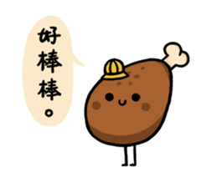


客家板條 |  |  |  | 深海椒鹽魷魚(海) |  |  |  | 香滷白菜 |  |  |  | 日式大阪燒
深色蔬菜 |  |  |  | 淺色蔬菜 |  |  |  | 深色蔬菜 |  |  |  | 淺色蔬菜
味噌海芽湯 |  |  |  | 金茸三絲湯 |  |  |  | 紫菜蛋花湯 |  |  |  | 冬瓜湯
熱量: | 745.0K | 脂肪： | 23.0g | 熱量: | 716.4K | 脂肪： | 24.0g | 熱量: | 709.1K | 脂肪： | 23.5g | 熱量: | 721.2K | 脂肪： | 24.0g
醣類： | 107.0g | 蛋白質： | 27.5g | 醣類： | 97.5g | 蛋白質： | 27.6g | 醣類： | 97.5g | 蛋白質： | 26.9g | 醣類： | 98.5g | 蛋白質： | 27.8g

111.2月菜單
111年2月菜單
 |  |  |  |  |  |  |  |  |  | 豬肉來源:臺灣(豬肉及豬可食部位原料之原產地:臺灣)

員林國小

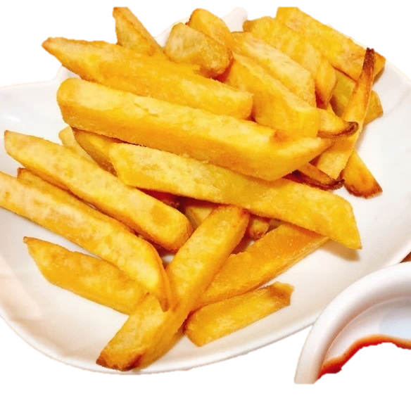
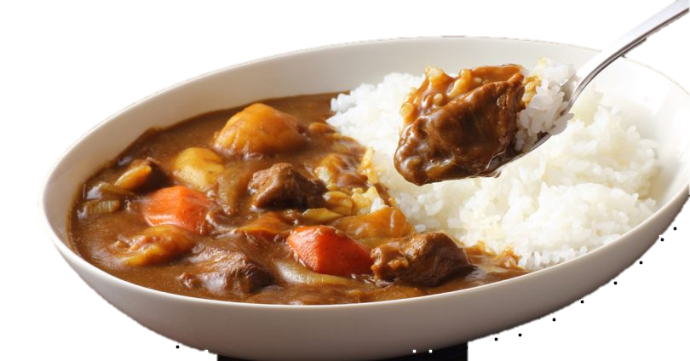
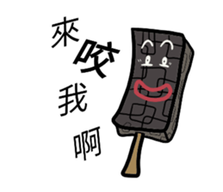
訂！訂！訂！ 選承富
好吃 營養 又開心

 |  |  |  |  |  |  |  |  |  |  |  |  |  |  |  | 2月11日(五)
 |  |  |  |  |  |  |  |  |  |  |  |  |  |  |  | 夏威夷拌飯
 |  |  |  |  |  |  |  |  |  |  |  |  |  |  |  | 檸檬雞翅
 |  |  |  |  |  |  |  |  |  |  |  |  |  |  |  | 奶黃包(冷)
 |  |  |  |  |  |  |  |  |  |  |  |  |  |  |  | 柴魚大阪燒
 |  |  |  |  |  |  |  |  |  |  |  |  |  |  |  | 深色蔬菜
 |  |  |  |  |  |  |  |  |  |  |  |  |  |  |  | 日式豆腐湯(豆)
 |  |  |  |  |  |  |  |  |  |  |  |  |  |  |  | 熱量: | 743.1K | 脂肪： | 23.5g
 |  |  |  |  |  |  |  |  |  |  |  |  |  |  |  | 醣類： | 105.0g | 蛋白質： | 27.9g
2月14日(一) |  |  |  | 2月15日(二) |  |  |  | 2月16日(三) |  |  |  | 2月17日(四) |  |  |  | 2月18日(五)
香Q米飯 |  |  |  | 五穀飯 |  |  |  | 香Q米飯 |  |  |  | 地瓜飯 |  |  |  | 茄汁肉醬拌麵
韓式肉片 |  |  |  | 卡啦翅小腿(炸) |  |  |  | 唐揚燒烤雞塊 |  |  |  | 卡茲香酥魚塊(海)(炸) |  |  |  | 招牌醬烤雞翅
麥克雞塊(加) |  |  |  | 黑胡椒燴肉 |  |  |  | 特濃咖哩 |  |  |  | 雙絲蛋 |  |  |  | 手工烤饅頭(冷)


台式米粉 |  |  |  | 什錦炒菇 |  |  |  | 香菇貢丸(加) |  |  |  | 茄汁年糕(冷) |  |  |  | 椒鹽菇菇(豆)
深色蔬菜 |  |  |  | 淺色蔬菜 |  |  |  | 深色蔬菜 |  |  |  | 淺色蔬菜 |  |  |  | 深色蔬菜
金菇肉絲湯 |  |  |  | 海芽蛋花湯 |  |  |  | 鮮蔬湯 |  |  |  | 冬瓜山粉圓 |  |  |  | 玉米蛋花湯
熱量: | 745.0K | 脂肪： | 23.0g | 熱量: | 706.6K | 脂肪： | 23.0g | 熱量: | 719.0K | 脂肪： | 21.0g | 熱量: | 721.0K | 脂肪： | 23.0g | 熱量: | 756.2K | 脂肪： | 23.0g
醣類： | 107.0g | 蛋白質： | 27.5g | 醣類： | 98.5g | 蛋白質： | 26.4g | 醣類： | 105.5g | 蛋白質： | 27.0g | 醣類： | 102.0g | 蛋白質： | 26.5g | 醣類： | 109.5g | 蛋白質： | 27.8g
2月21日(一) |  |  |  | 2月22日(二) |  |  |  | 2月23日(三) |  |  |  | 2月24日(四) |  |  |  | 2月25日(五)
香Q米飯 |  |  |  | 麥片飯 |  |  |  | 香Q米飯 |  |  |  | 地瓜飯 |  |  |  | 台南擔仔麵
茄汁肉排 |  |  |  | 胡椒鹽酥雞(炸) |  |  |  | 醬爆豬肉片 |  |  |  | 冬瓜燒雞 |  |  |  | 夜市轟炸雞排(炸)
地瓜條 |  |  |  | 蕃茄蛋 |  |  |  | 吮指翅小腿 |  |  |  | 菜脯蛋(醃) |  |  |  | 蒸餃(冷)
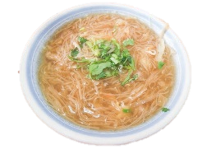

韓式豆腐(豆) |  |  |  | 金雕卷(加) |  |  |  | 關東煮(加)(豆) |  |  |  | 開陽高麗菜 |  |  |  | 椒鹽深海魷魚(海)
深色蔬菜 |  |  |  | 淺色蔬菜 |  |  |  | 深色蔬菜 |  |  |  | 深色蔬菜 |  |  |  | 淺色蔬菜
結頭菜湯 |  |  |  | 榨菜肉絲湯(醃) |  |  |  | 麵線糊(芡) |  |  |  | 紫菜蛋花湯 |  |  |  | 味噌豆腐湯(豆)
熱量: | 716.4K | 脂肪： | 24.0g | 熱量: | 711.5K | 脂肪： | 23.5g | 熱量: | 733.3K | 脂肪： | 24.5g | 熱量: | 722.1K | 脂肪： | 22.5g | 熱量: | 724.5K | 脂肪： | 24.5g
醣類： | 97.5g | 蛋白質： | 27.6g | 醣類： | 98.0g | 蛋白質： | 27.0g | 醣類： | 100.5g | 蛋白質： | 27.7g | 醣類： | 103.5g | 蛋白質： | 26.4g | 醣類： | 98.5g | 蛋白質： | 27.5g

111.1-2月菜單
 |  |  |  |  |  |  |  |  | 豬肉來源:臺灣(豬肉及豬可食部位原料之原產地:臺灣)
員林國小
111年1-2月菜單

1月3日(一) |  |  |  | 1月4日(二) |  |  |  | 1月5日(三) |  |  |  | 1月6日(四) |  |  |  | 1月7日(五)
香Q米飯 |  |  |  | 五穀飯 |  |  |  | 香Q米飯 |  |  |  | 地瓜飯 |  |  |  | 夏威夷炒飯
日式醬燒肉片 |  |  |  | 手切里肌豬排 |  |  |  | 岩烤雞翅 |  |  |  | 法式香烤雞排 |  |  |  | 卡茲鹽酥雞(炸)
柴魚鮮蔬烘蛋 |  |  |  | 繽紛貢丸(加) |  |  |  | 地瓜條 |  |  |  | 虱目魚柳(炸)(海) |  |  |  | 糖醋豆腐丁(豆)
台式香腸(加) |  |  |  | 迷你菜頭粿(冷) |  |  |  | 三絲豆腐(豆) |  |  |  | 沙茶甜不辣(加) |  |  |  | 焗烤白醬洋芋
深色蔬菜 |  |  |  | 淺色蔬菜 |  |  |  | 深色蔬菜 |  |  |  | 淺色蔬菜 |  |  |  | 深色蔬菜
玉米濃湯(芡) |  |  |  | 日式豆腐湯(豆) |  |  |  | 榨菜肉絲湯(醃) |  |  |  | 紅豆湯 |  |  |  | 海芽蛋花湯
熱量: | 722.7K | 脂肪： | 23.5g | 熱量: | 742.1K | 脂肪： | 22.5g | 熱量: | 726.2K | 脂肪： | 25.0g | 熱量: | 765.6K | 脂肪： | 24.0g | 熱量: | 769.3K | 脂肪： | 25.7g
醣類： | 100.5g | 蛋白質： | 27.3g | 醣類： | 108.0g | 蛋白質： | 26.9g | 醣類： | 97.5g | 蛋白質： | 27.8g | 醣類： | 109.5g | 蛋白質： | 27.9g | 醣類： | 106.6g | 蛋白質： | 27.9g
1月10日(一) |  |  |  | 1月11日(二) |  |  |  | 1月12日(三) |  |  |  | 1月13日(四) |  |  |  | 1月14日(五)
香Q米飯 |  |  |  | 麥片飯 |  |  |  | 香Q米飯 |  |  |  | 地瓜飯 |  |  |  | 義大利麵
酥炸蝦排(海加)(炸) |  |  |  | 軟嫩豬里肌 |  |  |  | 香檸雞翅 |  |  |  | 古都肉燥 |  |  |  | 沙嗲醬燒肉片
炸醬炒高麗 |  |  |  | 木須炒蛋 |  |  |  | 維力炸醬肉燥(豆) |  |  |  | 卡啦翅小腿(炸) |  |  |  | 手工烤饅頭(冷)
私房三杯雞 |  |  |  | 特濃咖哩 |  |  |  | 風味海帶根 |  |  |  | 鐵板銀芽肉絲 |  |  |  | 雙色滷味(加)
深色蔬菜 |  |  |  | 淺色蔬菜 |  |  |  | 淺色蔬菜 |  |  |  | 深色蔬菜 |  |  |  | 深色蔬菜
酸辣湯(醃)(芡) |  |  |  | 筍片湯 |  |  |  | 蘿蔔湯 |  |  |  | 柴魚豆腐湯(豆) |  |  |  | 鮮蔬湯
熱量: | 742.6K | 脂肪： | 23.0g | 熱量: | 722.5K | 脂肪： | 20.5g | 熱量: | 717.9K | 脂肪： | 23.5g | 熱量: | 716.4K | 脂肪： | 24.0g | 熱量: | 718.8K | 脂肪： | 24.0g
醣類： | 106.5g | 蛋白質： | 27.4g | 醣類： | 107.0g | 蛋白質： | 27.5g | 醣類： | 99.5g | 蛋白質： | 27.1g | 醣類： | 97.5g | 蛋白質： | 27.6g | 醣類： | 98.0g | 蛋白質： | 27.7g
1月17日(一) |  |  |  | 1月18日(二) |  |  |  | 1月19日(三) |  |  |  | 1月20日(四) |  |  |  | 2月11日(五)
香Q米飯 |  |  |  | 糙米飯 |  |  |  | 香Q米飯 |  |  |  | 地瓜飯 |  |  |  | 夏威夷拌飯
鹹豬肉 |  |  |  | 紅燒豬腳肉丁 |  |  |  | 卡啦翅小腿(炸) |  |  |  | 京醬肉片(豆) |  |  |  | 檸檬雞翅
柴魚花枝丸(海加) |  |  |  | 地瓜條 |  |  |  | 酸菜豬血(豆)(醃) |  |  |  | 燒賣(加) |  |  |  | 奶黃包(冷)
客家板條 |  |  |  | 深海椒鹽魷魚(海) |  |  |  | 香滷白菜 |  |  |  | 日式大阪燒 |  |  |  | 柴魚大阪燒
深色蔬菜 |  |  |  | 淺色蔬菜 |  |  |  | 深色蔬菜 |  |  |  | 淺色蔬菜 |  |  |  | 深色蔬菜
味噌海芽湯 |  |  |  | 金茸三絲湯 |  |  |  | 紫菜蛋花湯 |  |  |  | 冬瓜湯 |  |  |  | 日式豆腐湯(豆)
熱量: | 745.0K | 脂肪： | 23.0g | 熱量: | 716.4K | 脂肪： | 24.0g | 熱量: | 709.1K | 脂肪： | 23.5g | 熱量: | 721.2K | 脂肪： | 24.0g | 熱量: | 743.1K | 脂肪： | 23.5g
醣類： | 107.0g | 蛋白質： | 27.5g | 醣類： | 97.5g | 蛋白質： | 27.6g | 醣類： | 97.5g | 蛋白質： | 26.9g | 醣類： | 98.5g | 蛋白質： | 27.8g | 醣類： | 105.0g | 蛋白質： | 27.9g
2月14日(一) |  |  |  | 2月15日(二) |  |  |  | 2月16日(三) |  |  |  | 2月17日(四) |  |  |  | 2月18日(五)

香Q米飯 |  |  |  | 五穀飯 |  |  |  | 香Q米飯 |  |  |  | 地瓜飯 |  |  |  | 茄汁肉醬拌麵
韓式肉片 |  |  |  | 卡啦翅小腿(炸) |  |  |  | 唐揚燒烤雞塊 |  |  |  | 卡茲香酥魚塊(海)(炸) |  |  |  | 招牌醬烤雞翅
麥克雞塊(加) |  |  |  | 黑胡椒燴肉 |  |  |  | 特濃咖哩 |  |  |  | 雙絲蛋 |  |  |  | 手工烤饅頭(冷)
台式米粉 |  |  |  | 什錦炒菇 |  |  |  | 香菇貢丸(加) |  |  |  | 茄汁年糕(冷) |  |  |  | 椒鹽菇菇(豆)
深色蔬菜 |  |  |  | 淺色蔬菜 |  |  |  | 深色蔬菜 |  |  |  | 淺色蔬菜 |  |  |  | 深色蔬菜
金菇肉絲湯 |  |  |  | 海芽蛋花湯 |  |  |  | 鮮蔬湯 |  |  |  | 冬瓜山粉圓 |  |  |  | 玉米蛋花湯
熱量: | 745.0K | 脂肪： | 23.0g | 熱量: | 706.6K | 脂肪： | 23.0g | 熱量: | 719.0K | 脂肪： | 21.0g | 熱量: | 721.0K | 脂肪： | 23.0g | 熱量: | 756.2K | 脂肪： | 23.0g
醣類： | 107.0g | 蛋白質： | 27.5g | 醣類： | 98.5g | 蛋白質： | 26.4g | 醣類： | 105.5g | 蛋白質： | 27.0g | 醣類： | 102.0g | 蛋白質： | 26.5g | 醣類： | 109.5g | 蛋白質： | 27.8g
2月21日(一) |  |  |  | 2月22日(二) |  |  |  | 2月23日(三) |  |  |  | 2月24日(四) |  |  |  | 2月25日(五)
香Q米飯 |  |  |  | 麥片飯 |  |  |  | 香Q米飯 |  |  |  | 地瓜飯 |  |  |  | 台南擔仔麵
茄汁肉排 |  |  |  | 胡椒鹽酥雞(炸) |  |  |  | 醬爆豬肉片 |  |  |  | 冬瓜燒雞 |  |  |  | 夜市轟炸雞排(炸)
地瓜條 |  |  |  | 蕃茄蛋 |  |  |  | 吮指翅小腿 |  |  |  | 菜脯蛋(醃) |  |  |  | 蒸餃(冷)
韓式豆腐(豆) |  |  |  | 金雕卷(加) |  |  |  | 關東煮(加)(豆) |  |  |  | 開陽高麗菜 |  |  |  | 椒鹽深海魷魚(海)
深色蔬菜 |  |  |  | 淺色蔬菜 |  |  |  | 深色蔬菜 |  |  |  | 深色蔬菜 |  |  |  | 淺色蔬菜
結頭菜湯 |  |  |  | 榨菜肉絲湯(醃) |  |  |  | 麵線糊(芡) |  |  |  | 紫菜蛋花湯 |  |  |  | 味噌豆腐湯(豆)
熱量: | 716.4K | 脂肪： | 24.0g | 熱量: | 711.5K | 脂肪： | 23.5g | 熱量: | 733.3K | 脂肪： | 24.5g | 熱量: | 722.1K | 脂肪： | 22.5g | 熱量: | 724.5K | 脂肪： | 24.5g
醣類： | 97.5g | 蛋白質： | 27.6g | 醣類： | 98.0g | 蛋白質： | 27.0g | 醣類： | 100.5g | 蛋白質： | 27.7g | 醣類： | 103.5g | 蛋白質： | 26.4g | 醣類： | 98.5g | 蛋白質： | 27.5g

